Chế độ
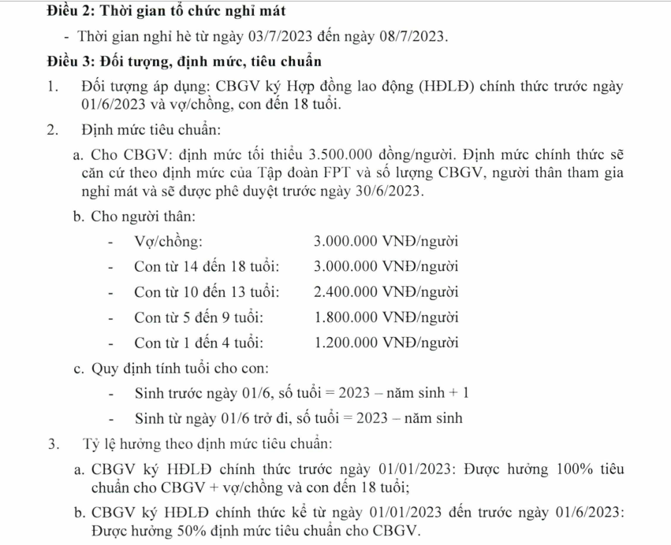
 |  | DANH SÁCH NGHỈ MÁT ĐOÀN: Tour …… |  |  |  |  |  |  |  |  | -
Lưu ý | Cột chế độ chỉ điền 1 trong 2 trạng thái "50% chế độ bản thân" hoặc "100% bản thân + vợ/chồng + con"
 | Cột chế độ được hưởng (màu cam) không điền, công thức tự tính
 | Mã nhân viên điền đủ 8 chữ số (bao gồm số 0 ở đầu nếu có)
 | Điền đủ các trường STT, Mã NV, Đơn vị, Họ tên, ngày tháng năm sinh nếu có (ngày tháng định dạng dd/mm/yyyy)
 | Nếu có sai sót gì anh/chị vui lòng note lại, anh chị check lại tiền định mức, TH công thức bị sai tự sửa giá trị
STT | Mã NV | Họ và tên cán bộ | Đơn vị | Chế độ | Chế độ được hưởng | Họ và tên chồng/vợ | Chế độ được hưởng | Họ và tên con 1 | Ngày tháng năm sinh | Tuổi | Chế độ được hưởng | Họ và tên con 2 | Ngày tháng năm sinh | Tuổi | Chế độ được hưởng | Họ và tên con 3 | Ngày tháng năm sinh | Tuổi | Chế độ được hưởng | Người thân | Tổng chế độ
1 |  | Nguyễn Lý Minh Thy | UDPM | 100% bản thân + vợ/chồng + con | 3,500,000 |  | 0 |  |  | # | 0 |  |  | # | 0 |  |  | # | 0 |  | 3,500,000
2 | 00239425 | Nguyễn Xuân Truyền | UDPM | 100% bản thân + vợ/chồng + con | 3,500,000 |  | 0 |  |  | # | 0 |  |  | # | 0 |  |  | # | 0 |  | 3,500,000
3 | 00040500 | Trịnh Huy Hiệp | UDPM | 100% bản thân + vợ/chồng + con | 3,500,000 |  | 0 |  |  | # | 0 |  |  | # | 0 |  |  | # | 0 |  | 3,500,000
4 | 00185570 | Trịnh Thị Thu | Giang | 100% bản thân + vợ/chồng + con | 3,500,000 |  | 0 |  |  | # |  |  |  | # | 0 |  |  | # | 0 |  | 3,500,000
5 | 00263814 | Trần Thị Ngọc Châu | UDPM | 50% bản thân | 1,750,000 |  | 0 |  |  | # | 0 |  |  | # | 0 |  |  | # | 0 |  | 1,750,000
6 | 00231610 | Nguyễn Thị Đỗ Quyên | UDPM | 100% bản thân + vợ/chồng + con | 3,500,000 | Nguyễn Viết Minh Nhựt | 3,000,000 | Nguyễn Viết Minh Quân | 2007-06-27 | 17 | 3,000,000 |  |  | # | 0 |  |  | # | 0 |  | 9,500,000
7 | 00255354 | Hồ Thị Tuyết minh | UDPM | 100% bản thân + vợ/chồng + con | 3,500,000 | Trần công Mua | 3,000,000 | Trần Ngọc Mai | 14/04/2007 | 17 | 3,000,000 | Trần công mẫn | 08/09/2016 | 7 | 1,800,000 |  |  | # | 0 |  | 11,300,000
8 | 00240558 | Nguyễn Thị Thu Hồng | UDPM | 100% bản thân + vợ/chồng + con | 3,500,000 | Phạm Hồng Lâm | 3,000,000 | Phạm Gia Bảo | 05/04/2012 | 12 | 2,400,000 |  |  | # | 0 |  |  | # | 0 |  | 8,900,000
9 | 00243296 | Đặng Thị Hà | UDPM | 100% bản thân + vợ/chồng + con | 3,500,000 | Phạm Xuân Bình | 3,000,000 | Phạm Xuân An | 2003-05-23 | 21 | 0 | Phạm Xuân Trúc Chi | 2013-02-21 | 11 | 2,400,000 | Phạm Xuân Đăng Khoa | 2016-04-26 | 8 | 1,800,000 |  | 10,700,000
10 | 00261071 | Nguyễn Phạm Khánh Ngọc | UDPM | 100% bản thân + vợ/chồng + con | 3,500,000 | Nguyễn Thị Thu Vân | 3,000,000 | Nguyễn Hoàng Thiên Phúc | 05/01/2022 | 2 | 1,200,000 |  |  | # | 0 |  |  | # | 0 |  | 7,700,000
11 | 0047034 | Bùi Tuấn Vũ | UDPM | 100% bản thân + vợ/chồng + con | 3,500,000 | Ngô Thị Diệu Âu | 3,000,000 | Bùi Hà Như Ý | 01/01/2011 | 13 | 2,400,000 |  |  | # | 0 |  |  | # | 0 |  | 8,900,000
12 | 00224339 | Trần Thế Bảy | UDPM | 100% bản thân + vợ/chồng + con | 3,500,000 |  | 0 | Trần Văn Chương | 2013-11-06 | 10 | 2,400,000 | Trần Thế Duy Bằng | 2017-10-07 | 6 | 1,800,000 |  |  | # | 0 |  | 7,700,000
13 | 00246221 | Lê Nguyên Khanh | UDPM | 100% bản thân + vợ/chồng + con | 3,500,000 | Trần Thị Thùy Trang | 3,000,000 | Lê Vi | 11/07/2019 | 4 | 1,200,000 |  |  | # | 0 |  |  | # | 0 |  | 7,700,000
14 | 00110698 | Phan Viết Thế | UDPM | 100% bản thân + vợ/chồng + con | 3,500,000 |  | 0 | Phan Viết Quốc Quy | 18/07/2017 | 6 | 1,800,000 |  |  | # | 0 |  |  | # | 0 | Nguyễn Thị Thanh Thuý - 1962 | 5,300,000
15 | 00178308 | Tạ Thị Hồng Trâm | FEHO | 100% bản thân + vợ/chồng + con | 3,500,000 |  | 0 | Phan Viết Trâm Anh | 27/03/2019 | 5 | 1,800,000 |  |  | # | 0 |  |  | # | 0 | Nguyễn Thị Hường - 1959 | 5,300,000
16 | 00243310 | Đỗ Quang Ngoc | UDPM | 100% bản thân + vợ/chồng + con | 3,500,000 | Lương Thị Thu Hà | 3,000,000 | Đỗ Thái An | 2007-02-13 | 17 | 3,000,000 | Đỗ Thái Uyên | 2009-04-28 | 15 | 3,000,000 |  |  | # | 0 |  | 12,500,000
17 |  | Phi Long | UDPM | 50% bản thân | 1,750,000 |  | 0 |  |  | # | 0 |  |  | # | 0 |  |  | # | 0 |  | 1,750,000
18 |  | Trần Quang Bình | UDPM | 100% bản thân + vợ/chồng + con | 3,500,000 |  | 0 |  |  | # | 0 |  |  | # | 0 |  |  | # | 0
19 |  | Trần Khắc Duy | UDPM | 100% bản thân + vợ/chồng + con | 3,500,000 |  | 0 |  |  | # | 0 |  |  | # | 0 |  |  | # | 0
20 |  | Nguyễn Trãi | UDPM | 100% bản thân + vợ/chồng + con | 3,500,000 |  | 0 |  |  | # | 0 |  |  | # | 0 |  |  | # | 0
21 |  | Cao Hoàng Phúc | UDPM | 100% bản thân + vợ/chồng + con | 3,500,000 |  | 0 |  |  | # | 0 |  |  | # | 0 |  |  | # | 0
22 |  | Trần Thanh Liêm | UDPM | 50% bản thân | 1,750,000 |  | 0 |  |  | # | 0 |  |  | # | 0 |  |  | # | 0
23 |  | Trung Kiên | UDPM | 50% bản thân | 1,750,000 |  | 0 |  |  | # | 0 |  |  | # | 0 |  |  | # | 0
 | 00063564 | Hà Thanh Liêm | UDPM | 50% bản thân | 1,750,000
Tổng |  |  |  |  | 73,500,000 |  | 24,000,000 |  |  |  | 22,200,000 |  |  |  | 9,000,000 |  |  |  |  |  | 113,000,000
 | Xác nhận trưởng đoàn |  |  |  |  | Xác nhận kế toán |  |  |  |  | Xác nhận nhân sự |  |  |  |  |  | Phê duyệt |  | 0

